Forside
International LønStatistik 4. kvartal 2023
5. marts 2024

AFTAGENDE LØNUDVIKLING I UDLANDET

I udlandet var lønstigningen på 5,3 pct. inden for fremstilling for 4. kvartal 2023. I Danmark var lønstigningen 5,0 pct. for samme periode. Den danske lønstigningstakt er uændret i forhold til kvartalet før, mens den udenlandske aftager fra 5,9 pct. Forskellen mellem lønstigningstakten i Danmark og den sammenvejede stigningstakt for udlandet var på 0,9 pct. i 3. kvartal 2023 og den er reduceret til 0,3 pct.-point for 4. kvartal.

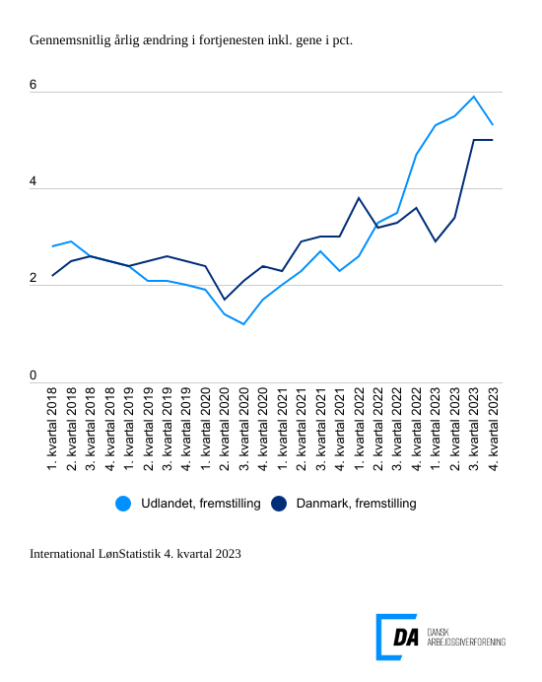

Tabel 1: Sammenvejet lønudviklng for brancher
Tabel 2: Samhandelsvægte
Metode
Kontakt

Den sammenvejede lønstigningstakt for fremstilling i udlandet lå på 5,3 pct. fra 4. kvartal 2022 til 4. kvartal 2023. I Danmark steg lønnen 5,0 pct. inden for fremstilling i 4. kvartal. Danmark har haft en uændret lønstigningstakt i forhold til kvartalet før. Udlandets lønstigningstakt aftager i forhold til 3. kvartal, hvor lønstigningstakten for fremstilling var 5,9 pct. Både lønstigningstakterne i Tyskland og Storbritannien aftager fra høje lønstigningstakter i kvartalet før. I Tyskland var lønstigningstakten 5,6 pct. for 4. kvartal, mens lønstigningstakten for Storbritannien var 5,7 pct.

Spændet mellem Danmark og udlandet blev mindsket for 4. kvartal, Forskellen i lønudviklingen mellem Danmark og udlandet var 0,3 pct.-point i 4. kvartal 2023, mens forskellen var 0,9 pct.-point kvartalet før og 1,9 pct.-point i 2. kvartal 2023.
Aftagende lønudvikling inden for bygge og anlæg i udlandet
I udlandet steg lønnen inden for bygge og anlæg 4,8 pct. fra 4. kvartal 2022 til 4. kvartal 2023. Den udenlandske lønstigningstakt aftager i forhold til kvartalet før, hvor lønstigningstakten var på 5,3 pct. I Danmark stiger lønstigningstakten til 5,6 pct. i perioden 4. kvartal 2022 til 4. kvartal 2023 i forhold til en lønstigningstakt på 5,4 pct. kvartalet før.

Aftagende lønstigningstakt inden for handel
Inden for handel steg lønnen i udlandet 5,0 pct. fra 4. kvartal 2022 til 4. kvartal 2023, hvilket er lavere end lønstigningstakten for kvartalet før på 5,6 pct. I Danmark steg lønnen 4,6 pct. fra 4. kvartal 2022 til 4. kvartal 2023. Lønudviklingen falder i forhold til kvartalet før fra 4,7 pct.

Transportens lønstigningstakter tiltager i både udlandet og Danmark
Den udenlandske lønstigningstakt inden for transport var på 6,5 pct. fra 4. kvartal 2022 til 4. kvartal 2023. Kvartalet før var lønstigningstakten på 6,2 pct. Den danske lønstigningstakt var på 5,2 pct. for 4. kvartal 2023 og den stiger fra 4,9 pct. for 3. kvartal 2023.

